第1页
（执行时间：2025 年2 月1 日-2025 年2 月28 日）
代理购电工商业用户电价表

 | 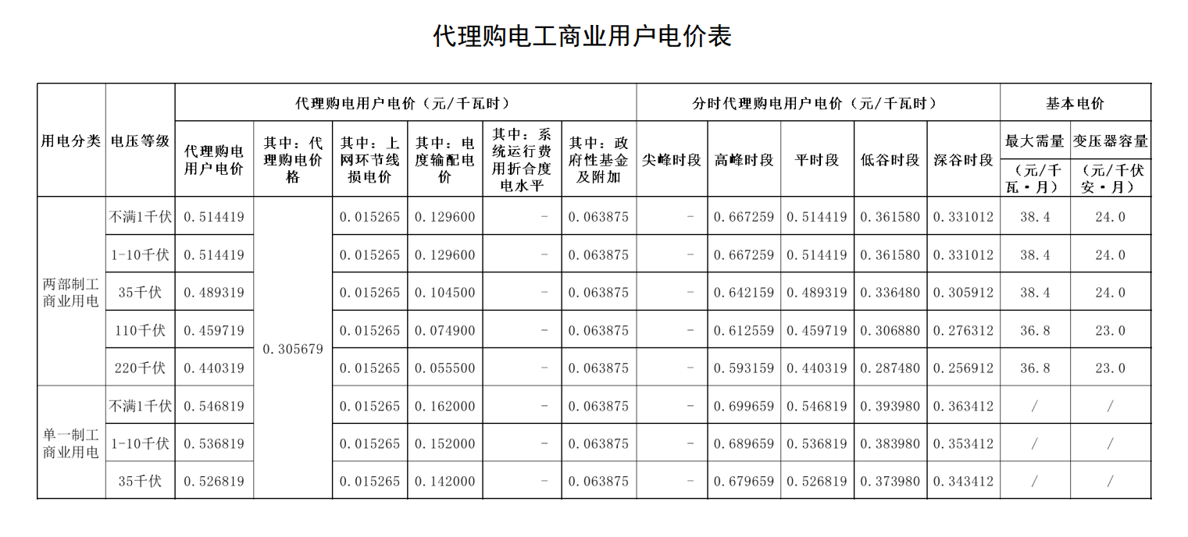

第2页
执行1.5 倍代理购电价格工商业用户电价表

 | 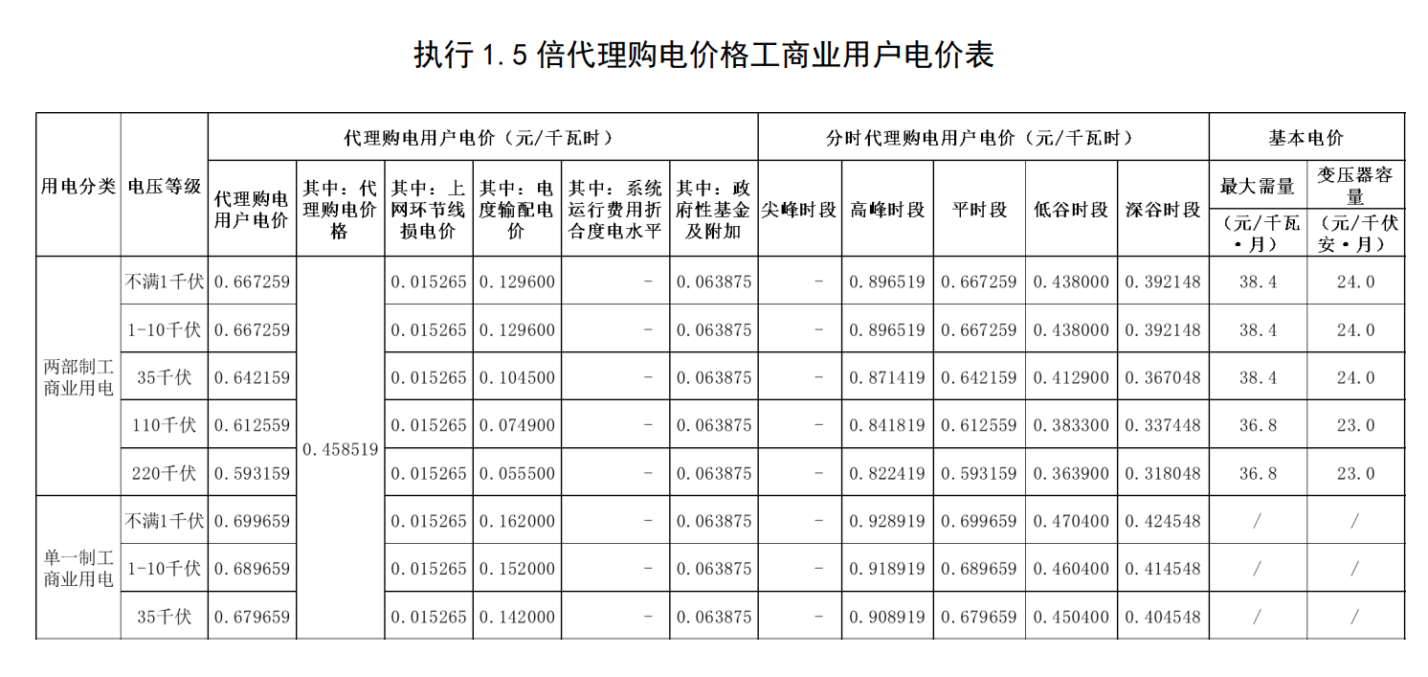

第3页
云南电网有限责任公司代理购电信息公开表
（执行时间：2025 年2 月）
单位：亿千瓦时，元/千瓦时

 | 